Justification
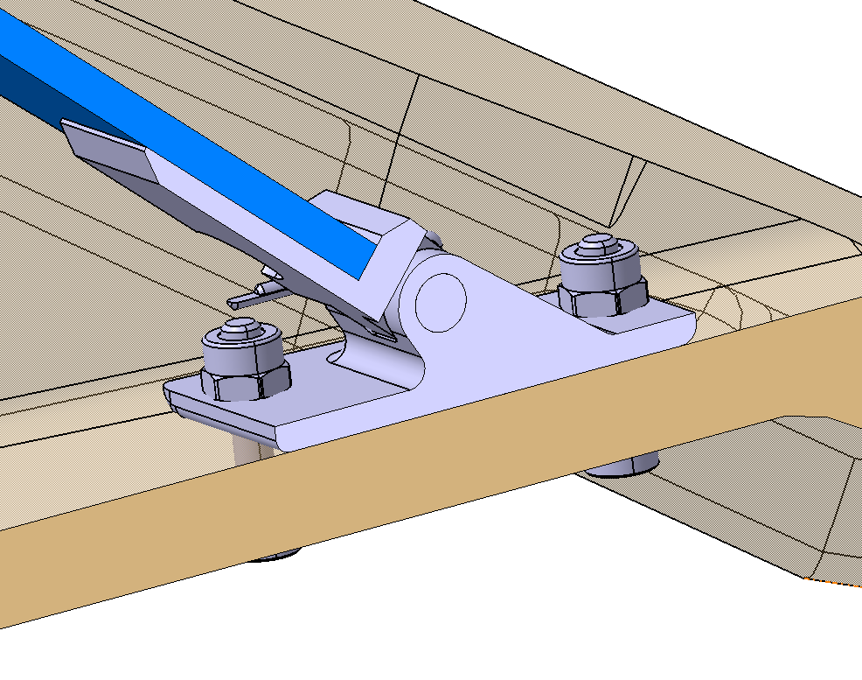 | La fixation de la "Fixation vanne" est assurée par 4 vis M2, espacées de 6,5 mm, avec 4 écrous autofreinés positionnés à l'intérieur du flux d'air. Ils ont été choisis autofreinés pour éviter tout desserrage dû aux vibrations.
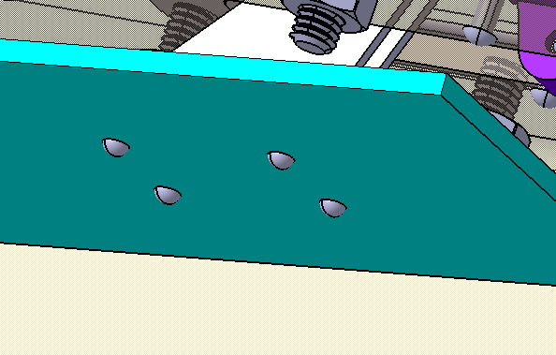 | Toutes les fixations au volet sont réalisées avec des rivets afin d'éviter toute perturbation du flux d'air.
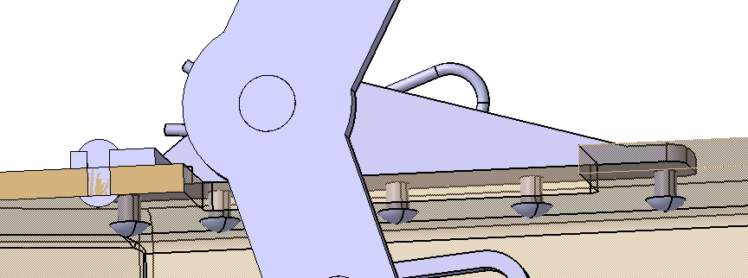 | L'attache du pivot est fixée par 11 rivets pour garantir la capacité à supporter les efforts nécessaires.
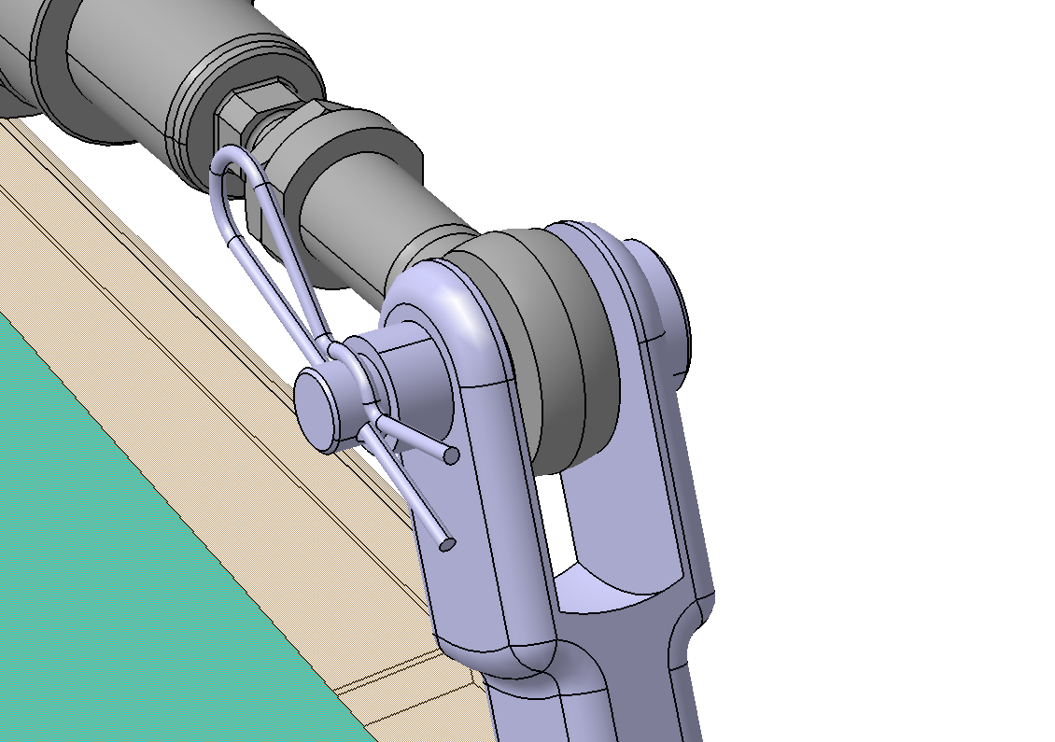 | La liaison entre le piston et le bras de transmission est assurée par un axe avec une goupille, complétée par l'ajout d'une entretoise pour éviter tout jeu excessif.
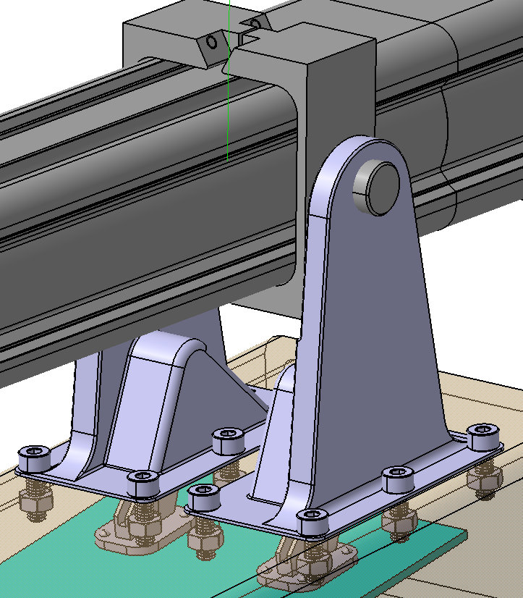 | Nous avons décidé d'utiliser des vis CHC pour des raisons de démontabilité. La fixation du vérin est incluse dans la commande du vérin.
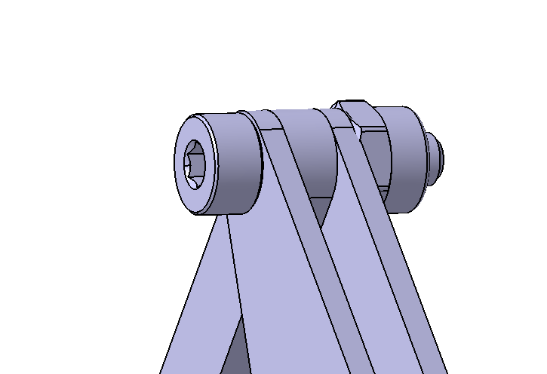 | Nous avons utilisé des vis autofreinées pour réduire le risque de desserrage dû aux vibrations, minimisant ainsi le risque de chute des vis.

